상품제안서
카드 케이스 // 컬러인쇄 | 상품코드: F28088

 |  |  |  |  |  |  | 02-412-0044 | www.easy1.co.kr
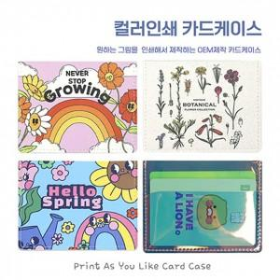

【상세/제작정보】

【인쇄/포장옵션】 | 풀칼라 / 포장불가능

【공급단가】 | 수량 | 300~ | 500~ | 1,000~ | 3,000~ | 5,000~
*VAT별도 | 단가 | 2,520원 | 2,470원 | 2,410원 | 2,370원 | 2,310원

【상품 URL】 | http://www.easy1.co.kr/src/goods_detail.php?gdno=28088

